Tactica
 |  |  |  |  |  |  |  | 6
? Long Shots |  |  | Normal | AOW | AIM | TirosLejanos |  |  |  |  | JUG |  | POR
 |  | at-central | 0.358 | 0.278 | 0.438 | 0.251 |  |  |  |  | SCORING | BP | PORTERIA | BP | AT | DEF | GoalProbability
Tactic Level = 1.66*SC + 0.55*SP - 7.6 |  | at-derecha | 0.258 | 0.298 | 0.218 | 0.181 |  |  |  |  | 0 | 20 | 15 | 15 | 0.0 | 39758.4 | 0.00%
 |  | at-izquierda | 0.258 | 0.298 | 0.218 | 0.181 | 1.084 | 0.500 | 0.5418 |  | 1 | 20 | 15 | 15 | 259.9 | 39758.4 | 0.65%
SC = Outfield players average scoring. |  | at-bp-d | 0.085 | 0.085 | 0.085 | 0.085 | 0.510 | 0.900 | 0.459 |  | 2 | 20 | 15 | 15 | 1353.7 | 39758.4 | 3.29%
SP = Outfield players average set pieces. |  | at-bp-i | 0.040 | 0.040 | 0.040 | 0.040 | 0.240 | 0.500 | 0.12 |  | 3 | 20 | 15 | 15 | 3554.4 | 39758.4 | 8.21%
 |  | Tiros | 0.001 | 0.001 | 0.001 | 0.263 | 1.579 | 0.500 | 0.7896 |  | 4 | 20 | 15 | 15 | 7050.5 | 39758.4 | 15.06%
Penalty on LS: |  | TOTAL | 1.000 | 1.000 | 1.000 | 1.000 |  |  |  | 1.91 | 5 | 20 | 15 | 15 | 11993.5 | 39758.4 | 23.18%
 |  |  |  |  |  |  |  |  |  |  | 6 | 20 | 15 | 15 | 18512.4 | 39758.4 | 31.77%
- Midfield: -5% |  |  |  |  | 0.874 |  |  |  |  |  | 7 | 20 | 15 | 15 | 26720.9 | 39758.4 | 40.19%
- Attack: -2,7% |  |  |  |  | 0.40961098398 |  |  |  |  |  | 8 | 20 | 15 | 15 | 36721.4 | 39758.4 | 48.01%
 |  |  |  |  | 0.29519450801 |  |  |  |  |  | 9 | 20 | 15 | 15 | 48607.6 | 39758.4 | 55.01%
 |  |  |  |  | 0.29519450801 |  |  |  |  |  | 10 | 20 | 15 | 15 | 62466.0 | 39758.4 | 61.11%
Goal Probability |  |  |  |  | 0.2622 | 0.1074 | 30% |  |  |  | 11 | 20 | 15 | 15 | 78377.7 | 39758.4 | 66.35%
 |  |  |  |  |  | 0.0774 |  |  |  |  | 12 | 20 | 15 | 15 | 96418.4 | 39758.4 | 70.80%
Attack = 0.0643192899*Scoring^2.3808144476*SP^2.7720254649 |  |  |  |  |  | 0.0774 |  |  |  |  | 13 | 20 | 15 | 15 | 116660.0 | 39758.4 | 74.58%
Defense = 1977.4523827684*GK^0.9 + 31.4826711968*SP^2.3261574608 |  |  |  |  |  |  |  |  |  |  | 14 | 20 | 15 | 15 | 139170.7 | 39758.4 | 77.78%
 |  |  |  |  |  |  |  |  |  |  | 15 | 20 | 15 | 15 | 164015.4 | 39758.4 | 80.49%
LS Goal Probability = Attack/(Attack+Defense) |  |  |  |  |  |  |  |  |  |  | 16 | 20 | 15 | 15 | 191256.3 | 39758.4 | 82.79%
 |  |  |  |  |  |  |  |  |  |  | 17 | 20 | 15 | 15 | 220953.1 | 39758.4 | 84.75%
*GK and Scoring are modified by all modifiers, SP does not use form neither stamina. |  |  |  |  |  |  |  |  |  |  | 18 | 20 | 15 | 15 | 253163.1 | 39758.4 | 86.43%
 |  |  |  |  |  |  |  |  |  |  | 19 | 20 | 15 | 15 | 287941.7 | 39758.4 | 87.87%
Tactic Effectiveness |  |  |  |  |  |  |  |  |  |  | 20 | 20 | 15 | 15 | 325342.3 | 39758.4 | 89.11%

If a chance goes to center, right or left then the Conversion Probability = 0.474*(1-exp(-0.0762*tactic level))

Tactic level | conversion probability
1 | 3.48%
2 | 6.70%
3 | 9.69%
4 | 12.45%
5 | 15.02%
6 | 17.39%
7 | 19.59%
8 | 21.63%
9 | 23.53%
10 | 25.28%
11 | 26.90%
12 | 28.40%
13 | 29.80%
14 | 31.09%
15 | 32.29%
16 | 33.39%
17 | 34.42%
18 | 35.37%
19 | 36.26%
20 | 37.07%

Sueldos
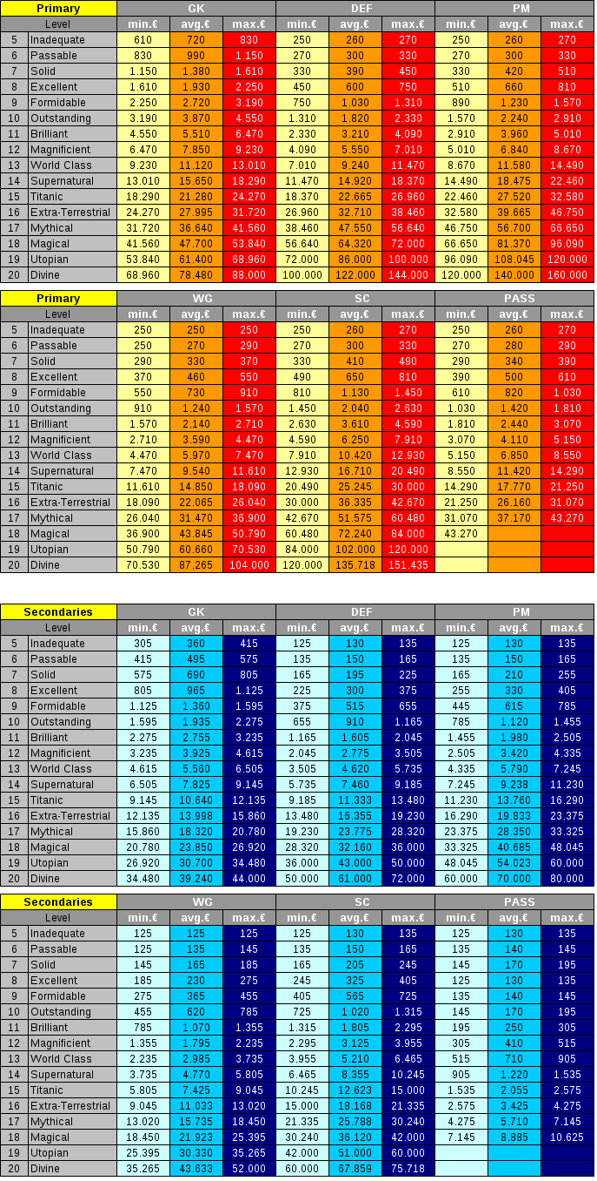
(11776649) BP divino, salario 6,0% extra
(20650980) & (95299617) BP mágico, salario 4,7% extra
(36438355) BP mítico, salario 4,7% extra
(48997559) BP E-T, salario, 4,3% extra
(154655044) & (50355509) BP sobrenatural, salario 3,7% extra
(46543607) BP clase mundial, salario 3,3% extra
(80271350) BP magnífico, salario 3,2% extra
(38306586) BP brillante, salario 3,0% extra
(115228650) BP destacado, salario 2,7% extra
(67144794) BP formidable, salario 2,3% extra
(36579219) BP excelente, salario 2,0% extra
(197154194) BP bueno, salario 2,0% extra
(38228598) BP aceptable, salario 1,6% extra
(108135607) BP insuficiente, salario 1,2% extra
(196625346) BP débil, salario 1,2% extra
(196987469) BP pobre, salario 0,8% extra
(196354241) BP horrible, salario 0,4% extra

